操作方法
プレイヤーキャラクター_操作方法

 | 仕様書 リンク集 |  | トップ |  | 操作方法 | 状態遷移 | パラメータ | アニメーション | リソース一覧

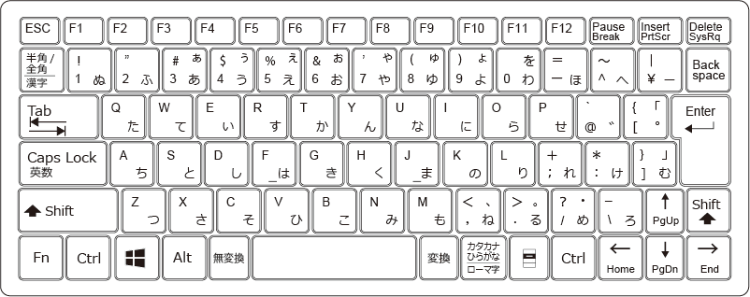
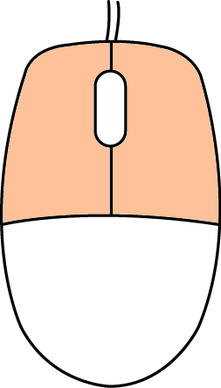

 |  | ボタン名 |  | 詳細（空欄は不使用）
 |  | Aキー |  | 左移動
 |  | Dキー |  | 右移動
 |  | SPACEキー |  | ジャンプ
 |  | Eキー |  | ポーズ画面（要調整）

 | マウス操作
 |  | 左クリック |  | レントゲン開始、撮影
 |  | 右クリック |  | キャンセル
 |  | マウス移動 |  | レントゲンポインタ移動

状態遷移
プレイヤーキャラクター_状態遷移

 | 仕様書 リンク集 |  | トップ | 操作方法 | 状態遷移 | パラメータ | アニメーション | リソース一覧

上下移動の方向が
下向きになる
ジャンプ

着地アニメーション終了
or キー入力受付

SPACEキー入力
SPACEキー入力

待機
落下
着地

空中に移動
床に移動
AorDキー入力

歩く

ADキーを離す
空中に移動

 | 各状態詳細

 | 状態名 | 概要 |  |  |  |  |  |  | SE | SEのタイミング
 | 待機 | 床の上で、キー入力を何も受け付けていない状態。ゲーム開始時はこの状態。 |  |  |  |  |  |  | × | -

 | 歩く | 待機状態時、AorDキー入力で遷移。床の上を左右に移動する。 |  |  |  |  |  |  | ○ | ADキー入力時、24fごとに「move.wav」を鳴らす

 | ジャンプ | 床の上にいる時（＝待機、歩く状態時）、SPACEキー入力で遷移。 |  |  |  |  |  |  | ○ | 入力を受け付けた際に1度だけ「move.wav」を鳴らす

 | 落下 | ジャンプ後の上方向へのベクトルがマイナスになる、もしくは待機時に足元をレントゲン化することで床が消え立てる場所がなくなる、もしくは歩いて床のない場所に移動した際に遷移。 |  |  |  |  |  |  | × | -

 | 着地 | 落下時、床に接触する際遷移。着地モーションから待機モーションのアニメーションが完了後、待機状態に遷移する。アニメーション中にキー入力を受け付けた際、待機状態の遷移条件に準ずる。 |  |  |  |  |  |  | ○ | 着地時、1度だけ「move.wav」を鳴らす

